Trang_bìa
Posts and Telecommunications Institute of Technology |  |  |  |  |  |  | Thiết kế |  | Tài liệu phát triển |  | Tên hệ thống |  | QUẢN LÍ BÁN SÁCH |  |  |  | Người tạo |  | BichPTN | Ngày tạo |  | 2023-10-04
 |  |  |  |  |  |  |  |  |  |  |  |  |  |  |  |  | Người cập nhật |  |  | Ngày cập nhật
 |  |  |  |  |  |  |  |  |  |  | Màn hình (ID) |  | SignUp |  | Màn hình (Tên) |  | Màn hình đăng kí

 | QUẢN LÍ BÁN SÁCH Tài liệu phát triển hệ thống

 | Version 1.0

 |  |  |  |  |  |  |  |  |  | 1. Mục đích |  |  | 7. Giao diện màn hình
 |  |  |  |  |  |  |  |  |  | 2. Giới hạn hoạt động |  |  | 8. Danh sách hạng mục
 |  |  |  |  |  |  |  |  |  | 3. Giới hạn hệ thống |  |  | 9. Khái quát chức năng
 |  |  |  |  |  |  |  |  |  | 4. Chức năng liên quan |  |  | 10. Xử lý chi tiết
 |  |  |  |  |  |  |  |  |  | 5. Không bao gồm
 |  |  |  |  |  |  |  |  |  | 6. Sơ đồ

Posts and Telecommunications Institute of Technology |  |  |  |  |  |  | Thiết kế |  | Tài liệu phát triển |  | Tên hệ thống |  | QUẢN LÍ BÁN SÁCH |  |  |  | Người tạo |  | BichPTN | Ngày tạo |  | 2023-10-04
 |  |  |  |  |  |  |  |  |  |  |  |  |  |  |  |  | Người cập nhật |  |  | Ngày cập nhật
 |  |  |  |  |  |  |  |  |  |  | Màn hình (ID) |  | SignUp |  | Màn hình (Tên) |  | Màn hình đăng kí

 | Lịch sử chỉnh sửa

 | Ver |  | Ngày cập nhật |  |  | Nội dung cập nhật |  |  |  |  |  |  | Người cập nhật
 |  |  |  |  |  |  |  |  |  |  |  |  |  | Ngày duyệt |  | Người duyệt |  | Ngày duyệt |  |  | Người duyệt
 | 1 |  | 2023-10-04 |  |  | Tạo mới |  |  |  |  |  |  | BichPTN

Posts and Telecommunications Institute of Technology |  |  |  |  |  |  | Thiết kế |  | Tài liệu phát triển |  | Tên hệ thống |  | QUẢN LÍ BÁN SÁCH |  |  |  | Người tạo |  | BichPTN | Ngày tạo |  | 2023-10-04
 |  |  |  |  |  |  |  |  |  |  |  |  |  |  |  |  | Người cập nhật |  |  | Ngày cập nhật
 |  |  |  |  |  |  |  |  |  |  | Màn hình (ID) |  | SignUp |  | Màn hình (Tên) |  | Màn hình đăng kí

 | 1. Mục đích
 |  | - Dùng để người dùng đăng kí tài khoản
 |  | - Người sử dụng nhập tên đăng nhập, sdt, tên, email, password, confirmpassword
 |  | - Sau khi nhấn nút đăng kí, trường hợp phát sinh lỗi thì hiển thị thông báo lỗi, ngược lại di chuyển đến màn hình đăng nhập

 | 2. Giới hạn hoạt động
 |  | Không có

 | 3. Giới hạn hệ thống
 |  | Không có

 | 4. Chức năng liên quan
 |  | Không có

 | 5. Không bao gồm
 |  | Không có

Posts and Telecommunications Institute of Technology |  |  |  |  |  |  | Thiết kế |  | Tài liệu phát triển |  | Tên hệ thống |  | QUẢN LÍ BÁN SÁCH |  |  |  | Người tạo |  | BichPTN | Ngày tạo |  | 2023-10-04
 |  |  |  |  |  |  |  |  |  |  |  |  |  |  |  |  | Người cập nhật |  |  | Ngày cập nhật
 |  |  |  |  |  |  |  |  |  |  | Màn hình (ID) |  | Login |  | Màn hình (Tên) |  | Màn hình đăng nhập

Màn hình Login
Màn hình SignUp
 | 6. Sơ đồ

Khởi động
hệ thống
Sign up

màn hình Trang chủ

User

 | Table

 |  |  | № | Loại | Tên |  |  |  |  |  | I/O | Ghi chú
 |  |  | 1 | M | User |  |  | Table quản lý user |  |  | O
 |  |  | 2
 |  |  | 4
 |  |  | 5
 |  |  | 6
 |  |  | 7
 |  |  | 8
 |  |  | 9
 |  |  | 10

 |  |  |  | ※ Loại (M: Master / T: Transaction table / Ⅰ: INI file / W: work table / V: view / S: stored procedures / L: SQL loader / F: file)

Thiết_kế
Posts and Telecommunications Institute of Technology |  |  |  |  |  |  | Thiết kế |  |  |  | Tài liệu phát triển |  |  |  | Tên hệ thống |  |  |  | QUẢN LÝ BÁN SÁCH |  |  |  |  | Người tạo | BichPTN | Ngày tạo | 2023-10-04
 |  |  |  |  |  |  |  |  |  |  |  |  |  |  |  |  |  |  |  |  |  |  |  | Người cập nhật |  | Ngày cập nhật
 |  |  |  |  |  |  |  |  |  |  |  |  |  |  | Màn hình (ID) |  |  |  | SignUp |  | Màn hình (Tên) |  |  | Màn hình đăng kí

 | 7. Giao diện màn hình
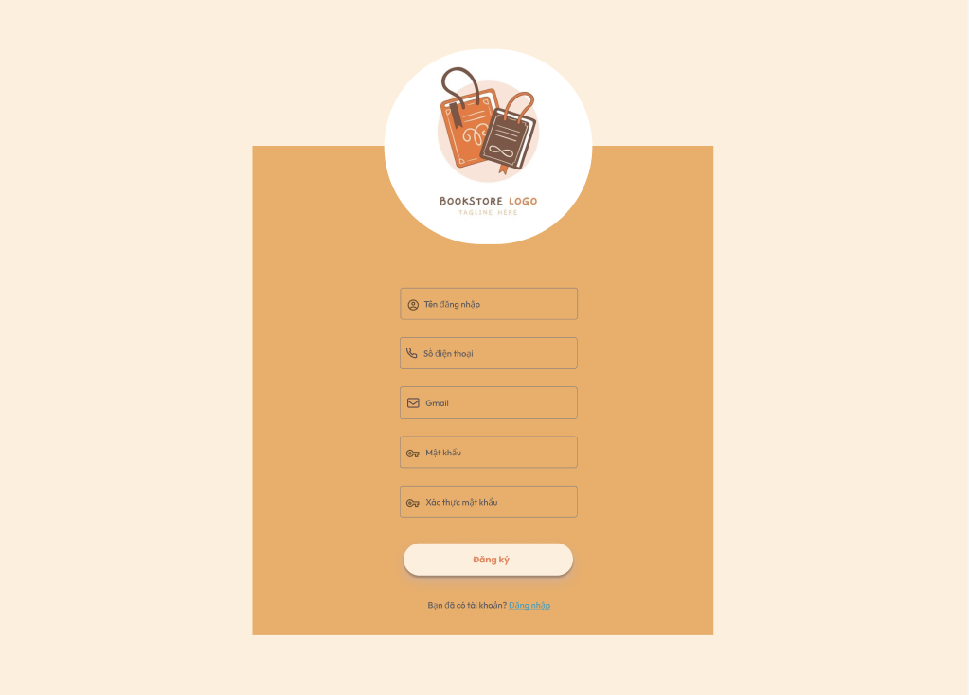

Posts and Telecommunications Institute of Technology |  |  |  |  |  |  | Thiết kế |  |  |  | Tài liệu phát triển |  |  |  | Tên hệ thống |  |  |  | QUẢN LÝ BÁN SÁCH |  |  |  |  | Người tạo | BichPTN | Ngày tạo | 2023-10-04
 |  |  |  |  |  |  |  |  |  |  |  |  |  |  |  |  |  |  |  |  |  |  |  | Người cập nhật |  | Ngày cập nhật
 |  |  |  |  |  |  |  |  |  |  |  |  |  |  | Màn hình (ID) |  |  |  | SignUp |  | Màn hình (Tên) |  |  | Màn hình đăng kí

 | 8. Danh sách hạng mục

 |  | [Vùng nhập]
 |  | № | Tên hạng mục |  |  |  | Loại dữ liệu |  | Độ dài |  |  | Bắt buộc |  | I/O | Control |  |  | Format |  | Ghi chú
 |  | 1 | Tên đăng nhập |  |  |  | Chuỗi chữ |  |  | 32 |  |  | Y | In | TextView
 |  | 2 | Email |  |  |  | Chuỗi chữ |  |  | 32 |  |  | Y | In | TextView
 |  | 3 | Password |  |  |  | Chuỗi chữ |  |  | 32 |  |  | Y | In | TextView |  |  | Password |  | Hiển thị ********
 |  | 4 | Confirm Password |  |  |  | Chuỗi chữ |  |  | 32 |  |  | Y | In | TextView |  |  | Password |  | Hiển thị ********
 |  | 5 | SDT |  |  |  | Chuỗi chữ |  |  | 32 |  |  | Y | In | TextView

 |  | [Vùng nút]
 |  | № | Tên hạng mục |  |  |  |  |  | Control |  |  |  |  |  |  | Ghi chú
 |  | 1 | Đăng kí |  |  |  |  |  | Button
 |  | 2 | Đăng nhập |  |  |  |  |  | Button

Posts and Telecommunications Institute of Technology |  |  |  |  |  |  | Thiết kế |  |  |  | Tài liệu phát triển |  |  |  | Tên hệ thống |  |  |  | QUẢN LÝ BÁN SÁCH |  |  |  |  | Người tạo | BichPTN | Ngày tạo | 2023-10-04
 |  |  |  |  |  |  |  |  |  |  |  |  |  |  |  |  |  |  |  |  |  |  |  | Người cập nhật |  | Ngày cập nhật
 |  |  |  |  |  |  |  |  |  |  |  |  |  |  | Màn hình (ID) |  |  |  | SignUp |  | Màn hình (Tên) |  |  | Màn hình đăng kí

 | 9. Khái quát chức năng
 |  | (1) Hiển thị ban đầu
 |  |  | 1. Hiển thị màn hình ở trạng thái ban đầu

 |  | (2) Xử lý đăng kí
 |  |  | 1. Nhấn nút SignUp thì thực hiện xử lý đăng kí
 |  |  | 2. Đăng kí thành công thì di chuyển sang màn hình đăng nhập,
 |  |  | trường hợp phát sinh lỗi thì hiển thị nội dung lỗi, không thực hiện di chuyển màn hình

 |  | (3) Xử lý chuyển sang màn hình đăng nhập
 |  |  | 1. Xảy ra nếu trường hợp đăng kí thành công

 |  | (4) Xử lý chức năng trở về
 |  |  | 1. Nhấn nút Đăng nhập để trở về

Posts and Telecommunications Institute of Technology |  |  |  |  |  |  | Thiết kế |  |  |  | Tài liệu phát triển |  |  |  | Tên hệ thống |  |  |  | QUẢN LÝ BÁN SÁCH |  |  |  |  | Người tạo | BichPTN | Ngày tạo | 2023-10-04
 |  |  |  |  |  |  |  |  |  |  |  |  |  |  |  |  |  |  |  |  |  |  |  | Người cập nhật |  | Ngày cập nhật
 |  |  |  |  |  |  |  |  |  |  |  |  |  |  | Màn hình (ID) |  |  |  | SignUp |  | Màn hình (Tên) |  |  | Màn hình đăng kí

 | 10. Xử lý chi tiết
 |  | (1) Hiển thị ban đầu
 |  |  | 1. Thực hiện khởi tạo màn hình ban đầu

 |  |  |  | [Vùng nhập]
 |  |  |  | № | Tên hạng mục |  |  |  | Nội dung hiển thị |  |  |  |  |  |  |  |  |  |  | Giá trị |  |  | Sử dụng |  | Ghi chú
 |  |  |  | 1 | Tên đăng nhập |  |  |  | Họ tên |  |  |  |  |  |  |  |  |  |  | Blank |  |  | Có thể |  |  |  |  |  | Tên đăng nhập
 |  |  |  | 2 | Email |  |  |  | Email |  |  |  |  |  |  |  |  |  |  | Blank |  |  | Có thể |  |  |  |  |  | Email
 |  |  |  | 3 | Password |  |  |  | Password |  |  |  |  |  |  |  |  |  |  | Blank |  |  | Có thể |  |  |  |  |  | Password
 |  |  |  | 4 | ConfirmPassword |  |  |  | ConfirmPassword |  |  |  |  |  |  |  |  |  |  | Blank |  |  | Có thể |  |  |  |  |  | Confirm Password
 |  |  |  | 5 | SDT |  |  |  | SDT |  |  |  |  |  |  |  |  |  |  | Blank |  |  | Có thể |  |  |  |  |  | SDT

 |  |  |  | [Vùng nút]
 |  |  |  | № | Tên hạng mục |  |  |  | Nội dung hiển thị |  |  |  |  |  |  |  |  |  |  | Giá trị |  |  | Sử dụng |  | Ghi chú
 |  |  |  | 1 | Đăng kí |  |  |  | Đăng kí |  |  |  |  |  |  |  |  |  |  |  |  |  | Có thể
 |  |  |  | 2 | Đăng nhập |  |  |  | Đăng nhập |  |  |  |  |  |  |  |  |  |  |  |  |  | Có thể

 |  | (2) Xử lý đăng ký
 |  |  | 1. Nhấn nút button SignUp để thực hiện xử lý
 |  |  | 2. Xử lý check
 |  |  |  | a. Check hạng mục
 |  |  |  | № | Tên hạng mục |  |  |  | Nội dung check |  |  |  |  |  |  |  |  |  |  |  |  | Message
 |  |  |  | 1 | Name |  |  |  | Trường hợp chưa nhập, báo lỗi |  |  |  |  |  |  |  |  |  |  |  |  | SIGNUP_NAME_ERROR |  |  |  |  |  | "Tên đăng nhập không được để trống"
 |  |  |  | 2 | Email |  |  |  | Trường hợp chưa nhập, báo lỗi |  |  |  |  |  |  |  |  |  |  |  |  | VALIDATION_PASSWORD_E001 |  |  |  |  |  | "Email không được để trống"
 |  |  |  | 3 | Email |  |  |  | Trường hợp nhập email sai định dạng (example@mail.com) |  |  |  |  |  |  |  |  |  |  |  |  | VALIDATION_PASSWORD_E002 |  |  |  |  |  | "Email không đúng định dạng"
 |  |  |  | 4 | Email |  |  |  | Trường hợp email có trong hệ thống |  |  |  |  |  |  |  |  |  |  |  |  | VALIDATION_PASSWORD_E003 |  |  |  |  |  | "Email có trong hệ thống"
 |  |  |  | 5 | Password |  |  |  | Trường hợp chưa nhập, báo lỗi |  |  |  |  |  |  |  |  |  |  |  |  | VALIDATION_PASSWORD_E001 |  |  |  |  |  | "Vui lòng nhập mật khẩu"
 |  |  |  | 6 | Password |  |  |  | Trường hợp password không đúng định dạng (6 kí tự trở lên, bao gồm chữ hoa, chữ thường và kí tự số) |  |  |  |  |  |  |  |  |  |  |  |  | VALIDATION_PASSWORD_E002 |  |  |  |  |  | "Mật khẩu tối thiểu 6 kí tự có chứ chữ hoa, chữ thường và kí tự số"
 |  |  |  | 7 | ConfirmPassword |  |  |  | Trường hợp chưa nhập, báo lỗi |  |  |  |  |  |  |  |  |  |  |  |  | SIGNUP_CONFIRMPASSWORD_ERROR1 |  |  |  |  |  | "Chưa xác thực mật khẩu";
 |  |  |  | 8 | ConfirmPassword |  |  |  | Trường hợp nhập confirm password không trùng với password |  |  |  |  |  |  |  |  |  |  |  |  | SIGNUP_CONFIRMPASSWORD_ERROR2 |  |  |  |  |  | "Mật khẩu không trùng nhau";

 |  |  | 3. Xử lý đăng nhập
 |  |  |  | Đối tượng |  |  |  | Truy xuất
 |  |  |  | User |  |  |  |  | User.email |  |  |  |  |  |  |  | ＝ | [Vùng nhập].text.toString()
 |  |  |  |  |  |  |  |  | User.password |  |  |  |  |  |  |  | ＝ | [Vùng nhập].text.toString()
 |  |  |  |  |  |  |  |  | User.name |  |  |  |  |  |  |  | ＝ | [Vùng nhập].text.toString()
 |  |  |  |  |  |  |  |  | User.isExist |  |  |  |  |  |  |  | ＝ | [Vùng nhập].isExist()

 |  |  |  | a. Truy vấn Firebase Authentication qua đối tượng của lớp FirebaseAuth
 |  |  |  |  | Câu truy vấn: FirebaseAuth.createUserWithEmailPassword(String email, String password)
 |  |  |  |  | - Nếu thành công: lưu user và chuyển vào màn hình chính
 |  |  |  |  | - Nếu thất bại: thông báo tại màn hình này
 |  |  |  | Thông báo |  | Trường hợp |  |  |  |  |  |  |  |  |  |  |  |  |  |  |  | Message Code
 |  |  |  | SUCCESS |  | Đăng kí thành công |  |  |  |  |  |  |  |  |  |  |  |  |  |  |  | SIGNUP_SUCCESS
 |  |  |  | FAIL |  | Email đã tồn tại |  |  |  |  |  |  |  |  |  |  |  |  |  |  |  | SIGNUP_FAIL

 |  | (3) Xử lý button Back
 |  |  | Nhấn vào nút Đăng nhập thì quay trở lại màn hình đăng nhập trước đó

